作业示例
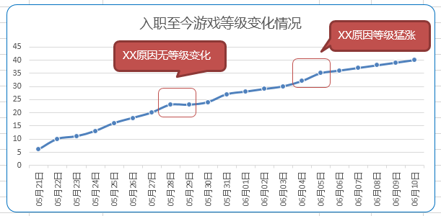
日期 | 等级
2018-07-11 | 6
2018-07-12 | 10
2018-07-13 | 11
2018-07-14 | 13
2018-07-15 | 16
2018-07-16 | 18
2018-07-17 | 20
2018-07-18 | 23
2018-07-19 | 23
2018-07-20 | 24
2018-07-21 | 27
2018-07-22 | 28
2018-07-23 | 29
2018-07-24 | 30
2018-07-25 | 32
2018-07-26 | 35 | 表格汇总
2018-07-27 | 36 | 日期 | 波动原因
2018-07-28 | 37
2018-07-29 | 38
2018-07-30 | 39
2018-07-31 | 40
2018-08-01 | 42
2018-08-02 | 43
作业要求
1）列出入职至今每天游戏等级表话表格
2）折线图格式展示，标题为「入职至今游戏等级变化情况 」
3）需要加实线边框，线框为深蓝色，边框为圆角
4）数据日期额是为：XX月XX日（无年显示，月、日均为2位数）
5）在图中标出2-3个特别明显的点，其余中波动变化一般写在「表格汇总」内（至少6点）
6）数据点为圆点，轮廓颜色为白色，线粗1磅，圆点6像素
7）标出每一题的设置位置（如：【6题边框属性调整】选中所有数据点→右键→数据系统格式→标记→边框）

